상품제안서
루메라 6K 5단 버클형 수동 양우산(UPF50+) | 상품코드: F31013

 |  |  |  |  |  |  | 02-412-0044 | www.easy1.co.kr
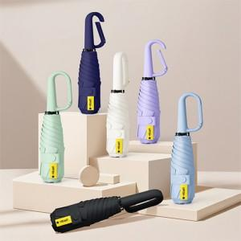

【상세/제작정보】

【인쇄/포장옵션】 | 실크 / 포장지포장

【공급단가】 | 수량 | 100~ | 300~ | 500~ | 1,000~ | 3,000~
*VAT별도 | 단가 | 6,720원 | 6,600원 | 6,440원 | 6,320원 | 6,160원

【상품 URL】 | http://www.easy1.co.kr/src/goods_detail.php?gdno=31013

